상품제안서
송월우산 카운테스마라 3단 완전자동우산 | 상품코드: S22763

 |  |  |  |  |  |  | 02-713-8555 | www.synergygift.co.kr
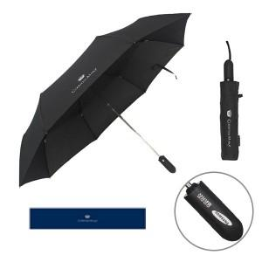

【상세/제작정보】 | <p>※원단 인쇄시 판비 55,000원 별도 발생됩니다.</p>

【인쇄/포장옵션】 | 실크, 원단1도인쇄 / 포장지포장

【공급단가】 | 수량 | 40~ | 100~ | 500~ | 1,000~ | 2,000~
*VAT별도 | 단가 | 17,290원 | 17,020원 | 16,620원 | 15,960원 | 15,290원

【상품 URL】 | https://www.synergygift.co.kr:443/src/goods_detail.php?gdno=22763

